Judete RO
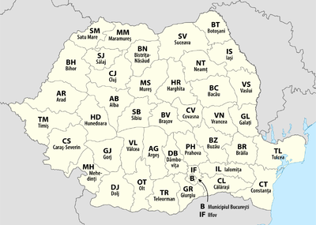
B | B - București | Lista județelor din România:
AB | AB - Județul Alba
AG | AG - Județul Argeș
AR | AR - Județul Arad
BC | BC - Județul Bacău
BH | BH - Județul Bihor
BN | BN - Județul Bistrița-Năsăud
BR | BR - Județul Brăila
BT | BT - Județul Botoșani
BV | BV - Județul Brașov
BZ | BZ - Județul Buzău
CJ | CJ - Județul Cluj
CL | CL - Județul Călărași
CS | CS - Județul Caraș-Severin
CT | CT - Județul Constanța
CV | CV - Județul Covasna
DB | DB - Județul Dâmbovița
DJ | DJ - Județul Dolj
GJ | GJ - Județul Gorj
GL | GL - Județul Galați
GR | GR - Județul Giurgiu
HD | HD - Județul Hunedoara
HR | HR - Județul Harghita
IF | IF - Județul Ilfov
IL | IL - Județul Ialomița
IS | IS - Județul Iași
MH | MH - Județul Mehedinți
MM | MM - Județul Maramureș
MS | MS - Județul Mureș
NT | NT - Județul Neamț
OT | OT - Județul Olt
PH | PH - Județul Prahova
SB | SB - Județul Sibiu
SJ | SJ - Județul Sălaj
SM | SM - Județul Satu Mare
SV | SV - Județul Suceava
TL | TL - Județul Tulcea
TM | TM - Județul Timiș
TR | TR - Județul Teleorman
VL | VL - Județul Vâlcea
VN | VN - Județul Vrancea
VS | VS - Județul Vaslui

